2calendario
 |  | Septiembre de 2024
Crea el calendario de los meses de Octubre y Noviembre de 2.024

Lunes | Martes | Miércoles | Jueves | Viernes | Sábado | Domingo

 |  |  |  |  |  | 1
2 | 3 | 4 | 5 | 6 | 7 | 8
9 | 10 | 11 | 12 | 13 | 14 | 15
16 | 17 | 18 | 19 | 20 | 21 | 22
23 | 24 | 25 | 26 | 27 | 28 | 29
30

 |  | Octubre de 2024

Lunes | Martes | Miércoles | Jueves | Viernes | Sábado | Domingo
 | 1 | 2 | 3 | 4 | 5 | 6
7 | 8 | 9 | 10 | 11 | 12 | 13
14 | 15 | 16 | 17 | 18 | 19 | 20
21 | 22 | 23 | 24 | 25 | 26 | 27
28 | 29 | 30 | 31

Lunes | Martes | Miércoles | Jueves | Viernes | Sábado | Domingo
 |  |  |  | 1 | 2 | 3
4 | 5 | 6 | 7 | 8 | 9 | 10
11 | 12 | 13 | 14 | 15 | 16 | 17
18 | 19 | 20 | 21 | 22 | 23 | 24
25 | 26 | 27 | 28 | 29 | 30 | 31

2Ingresos
Almacenes Mediterrània

* Variar Ingresos y Gastos
Ingresos | 22510
Gastos | 12145
Beneficios | 10365

3futbol
Equipo: almadrava
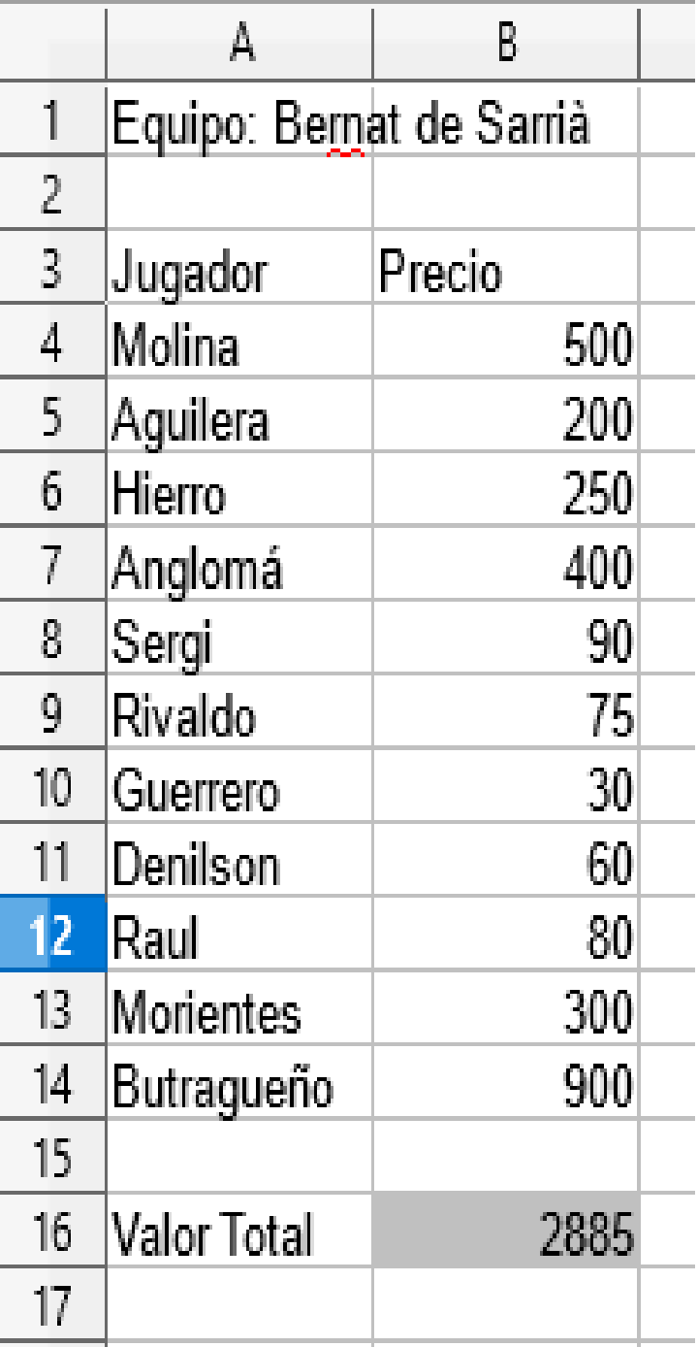
* Cambia jugadores y precios
Jugador | Precio
Messi | 500
Iniesta | 200
cucurella | 100
cubarsi | 150
Cesc Fábregas | 90
vinicius | 300
Azpilicueta | 30
mbappe | 400
Lamine | 600
Silva | 300
Cristiano Ronaldo | 900

Valor Total | 3570

3olimpiadas
* Calcula el total de medallas obtenidas por cada pais en las olimpiadas.
País | Oro | Plata | Bronce | Total
EEUU | 50 | 30 | 20 | 100
RUSIA | 30 | 20 | 10 | 60
ALEMANIA | 15 | 14 | 19 | 48
ESPAÑA | 14 | 6 | 4 | 24
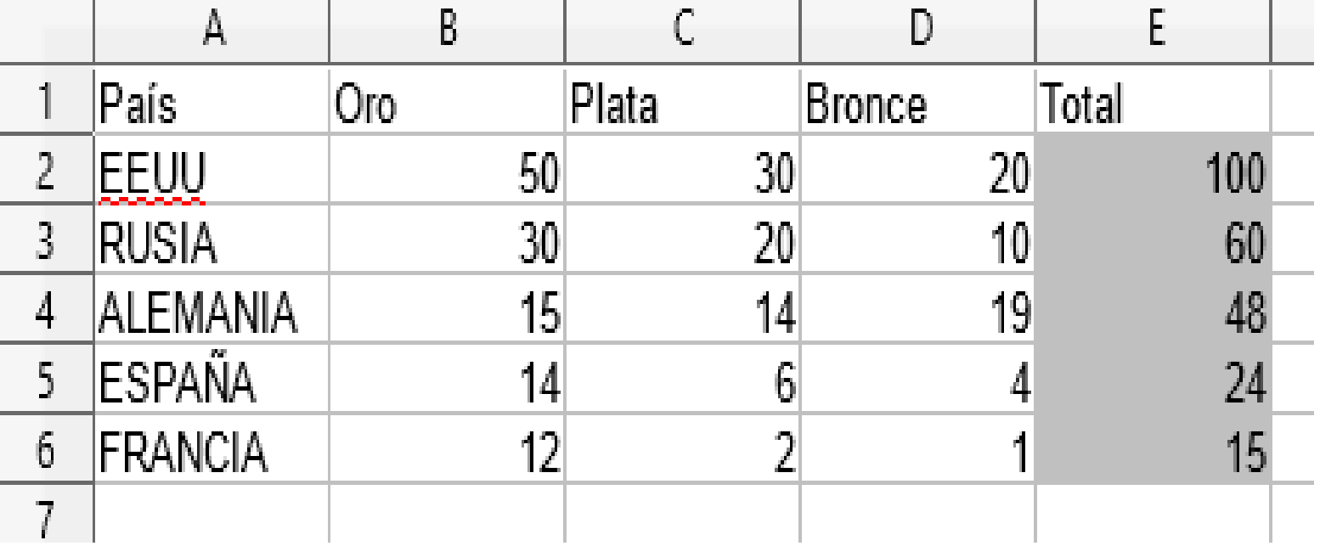
FRANCIA | 12 | 2 | 1 | 15

3Golf
Open almadrava
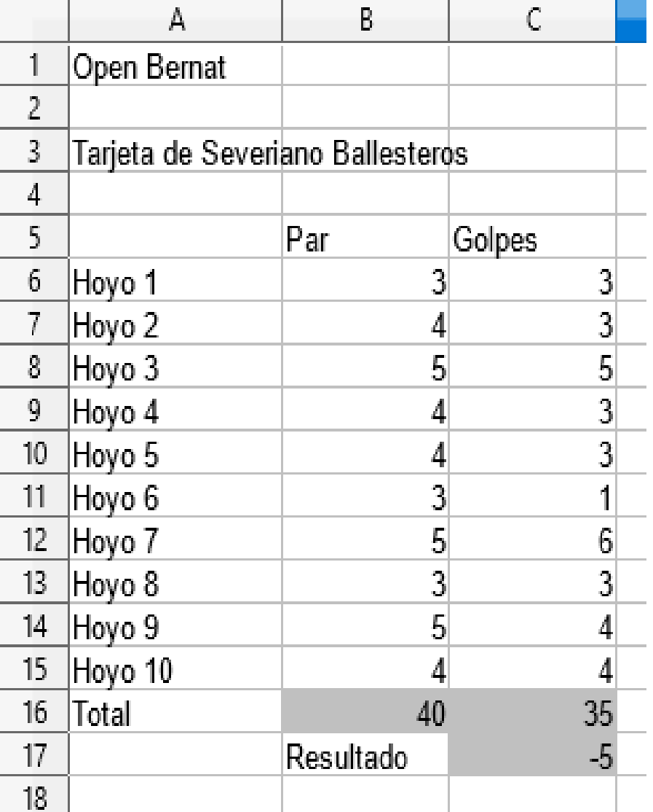
Tarjeta de Alberto Chicote

 | Par | Golpes
Hoyo 1 | 3 | 3
Hoyo 2 | 4 | 3
Hoyo 3 | 5 | 5
Hoyo 4 | 4 | 3
Hoyo 5 | 4 | 3
Hoyo 6 | 3 | 1
Hoyo 7 | 5 | 6
Hoyo 8 | 3 | 3
Hoyo 9 | 5 | 4
Hoyo 10 | 4 | 4
Total | 40 | 35
 | Resultado | -5

3grados
ºF=9/5 X ºC +32
GRADOS | GRADOS | GRADOS | GRADOS
CENTIGRADOS | FARENHEIT | CENTIGRADOS | FARENHEIT
0 | 60.8 | 16 | 60.8
1 | 33.8 | 17 | 62.6
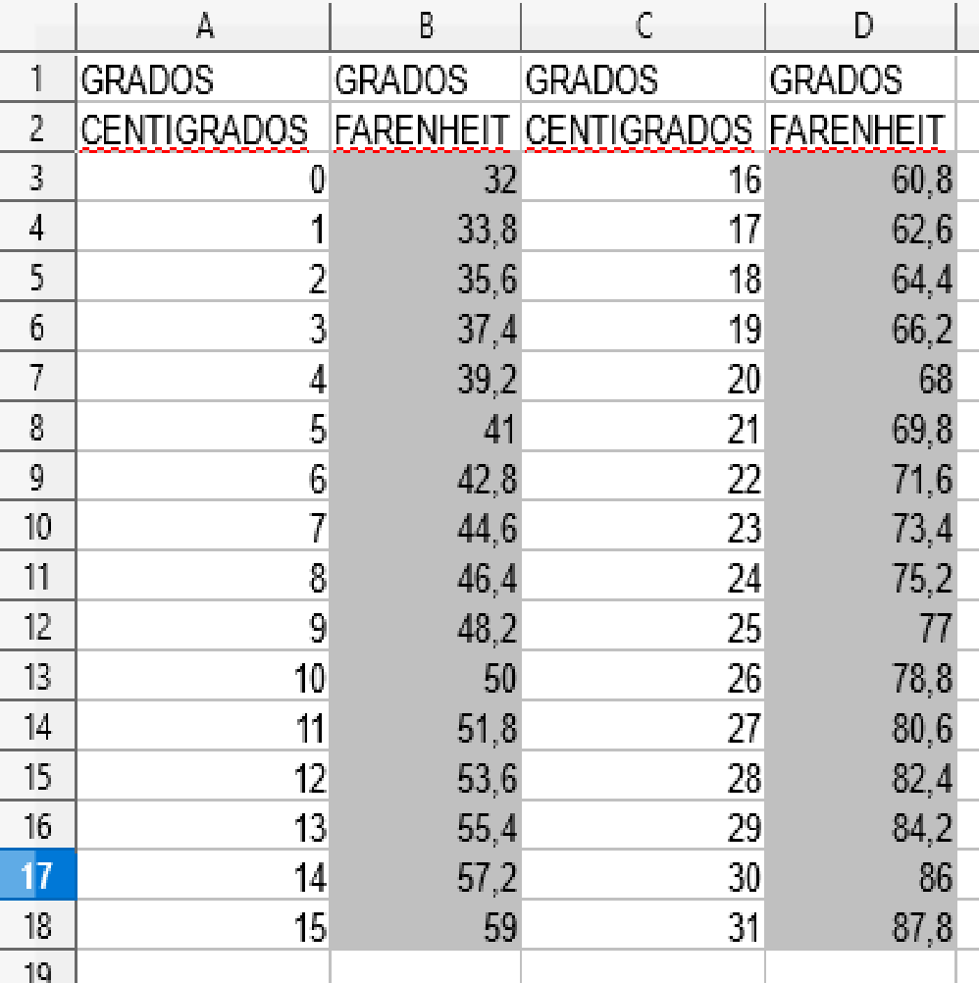
2 | 35.6 | 18 | 64.4
3 | 37.4 | 19 | 66.2
4 | 39.2 | 20 | 68
5 | 41 | 21 | 69.8
6 | 42.8 | 22 | 71.6
7 | 44.6 | 23 | 73.4
8 | 46.4 | 24 | 75.2
9 | 48.2 | 25 | 77
10 | 50 | 26 | 78.8
11 | 51.8 | 27 | 80.6
12 | 53.6 | 28 | 82.4
13 | 55.4 | 29 | 84.2
14 | 57.2 | 30 | 86
15 | 59 | 31 | 87.8

3menus
Comedor IES Bernat de Sarrià
* Elabora 2 menús más diferentes
Copiando y pegando.
Fíjate en el modelo.
Primer plato |  | MENÚ
Gazpacho | 3 | Gazpacho | 3
Fabada | 3 | Merluza | 6
Paella | 5 | Naranja | 1

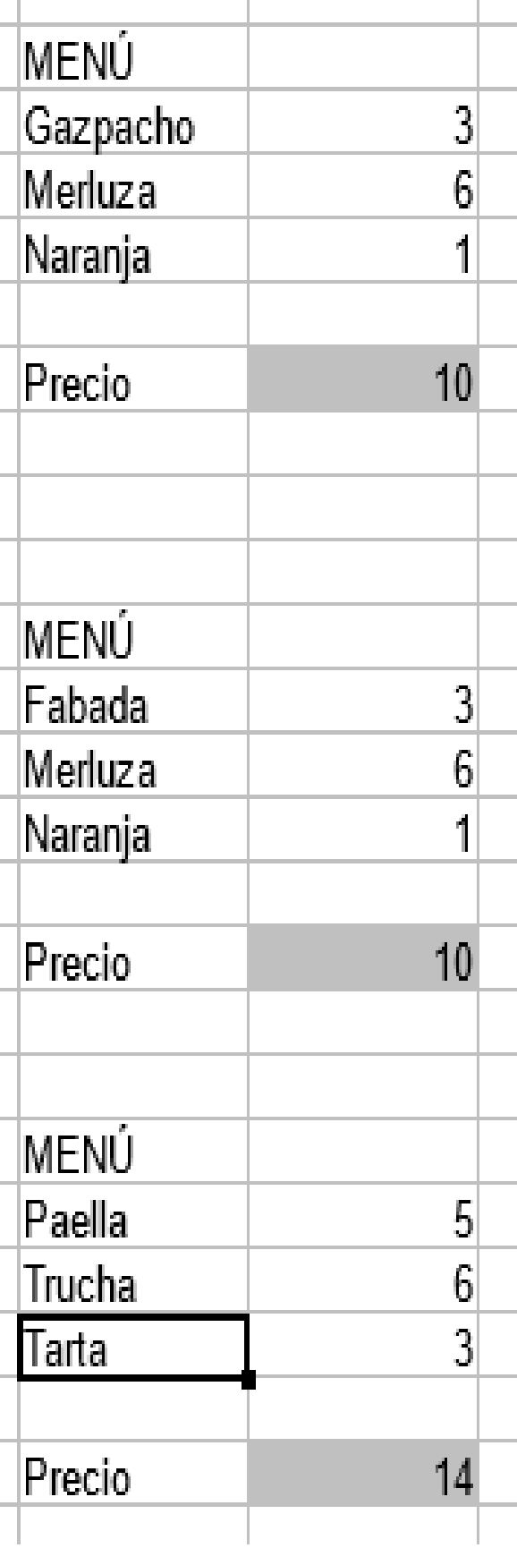
Segundo plato |  | Precio | 10
Merluza | 6
Chuletas | 5
Trucha | 6
 |  | MENÚ
Postre |  | Paella | 5
Flan | 2 | Chuletas | 5
Naranja | 1 | Tarta | 3
Tarta | 3
 |  | Precio | 13

 |  | MENÚ
 |  | Paella | 5
 |  | Trucha | 6
 |  | Flan | 2

 |  | Precio | 13

3Papeleria
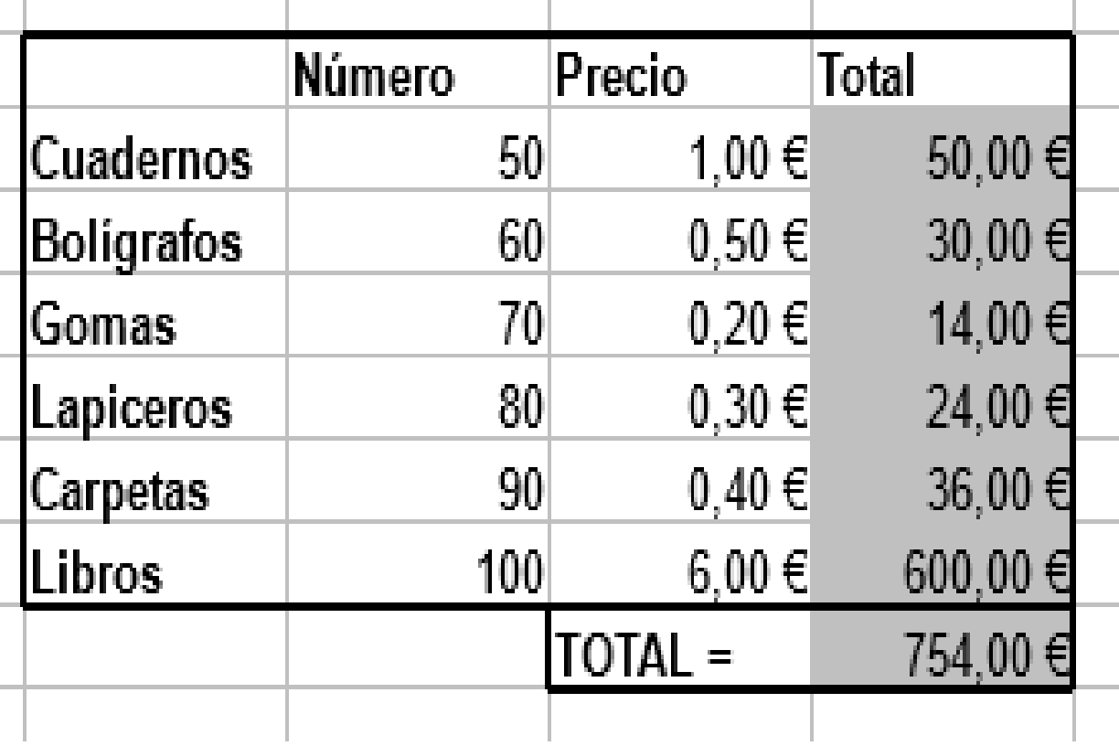
 | Número | Precio | Total
Cuadernos | 50 | 1.00 € | 50.00 €
Bolígrafos | 60 | 0.50 € | 30.00 €
Gomas | 70 | 0.20 € | 14.00 €
Lapiceros | 80 | 0.30 € | 24.00 €
Carpetas | 90 | 0.40 € | 36.00 €
Libros | 100 | 6.00 € | 600.00 €
 |  | TOTAL = | 754.00 €

3Evaluaciones
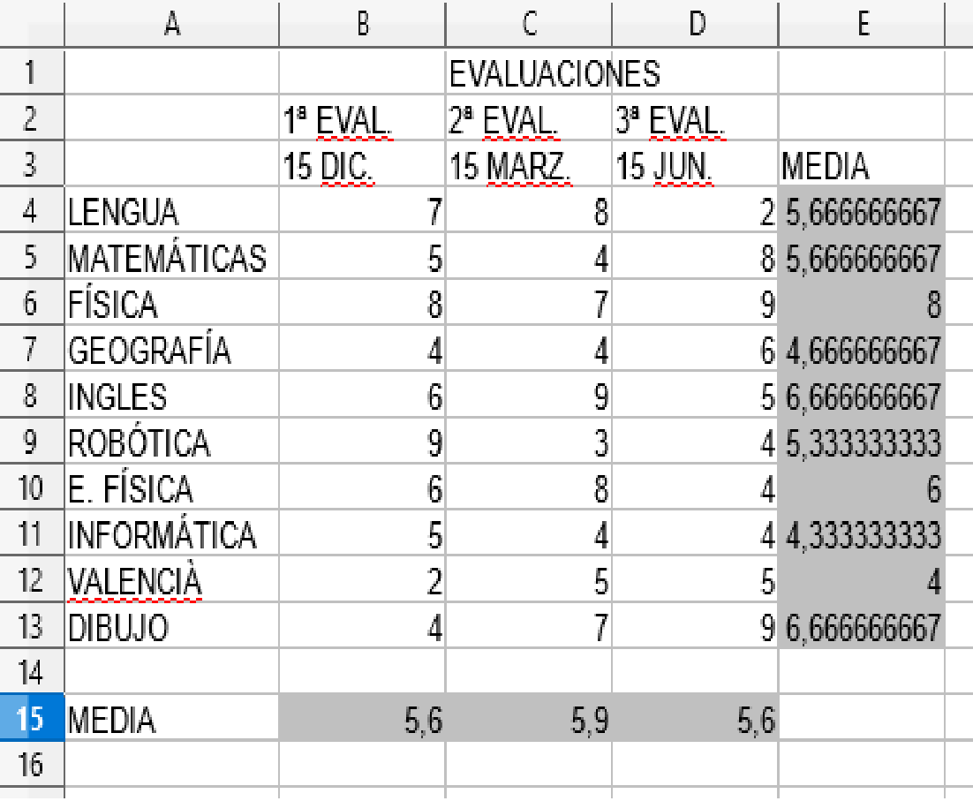
 |  | EVALUACIONES
 | 1ª EVAL. | 2ª EVAL. | 3ª EVAL.
 | 15 DIC. | 15 MARZ. | 15 JUN. | MEDIA
LENGUA | 8 | 8 | 9 | 8.3333333333
MATEMÁTICAS | 9 | 9 | 10 | 9.3333333333
FÍSICA | 9 | 9 | 10 | 9.3333333333
GEOGRAFÍA | 6 | 8 | 7 | 7
INGLES | 8 | 9 | 9 | 8.6666666667
ROBÓTICA | 10 | 9 | 10 | 9.6666666667
E. FÍSICA | 9 | 9 | 9 | 9
INFORMÁTICA | 10 | 10 | 10 | 10
VALENCIÀ | 9 | 9 | 10 | 9.3333333333
DIBUJO | 7 | 6 | 6 | 6.3333333333

MEDIA | 8.5 | 8.6 | 9

3moneda
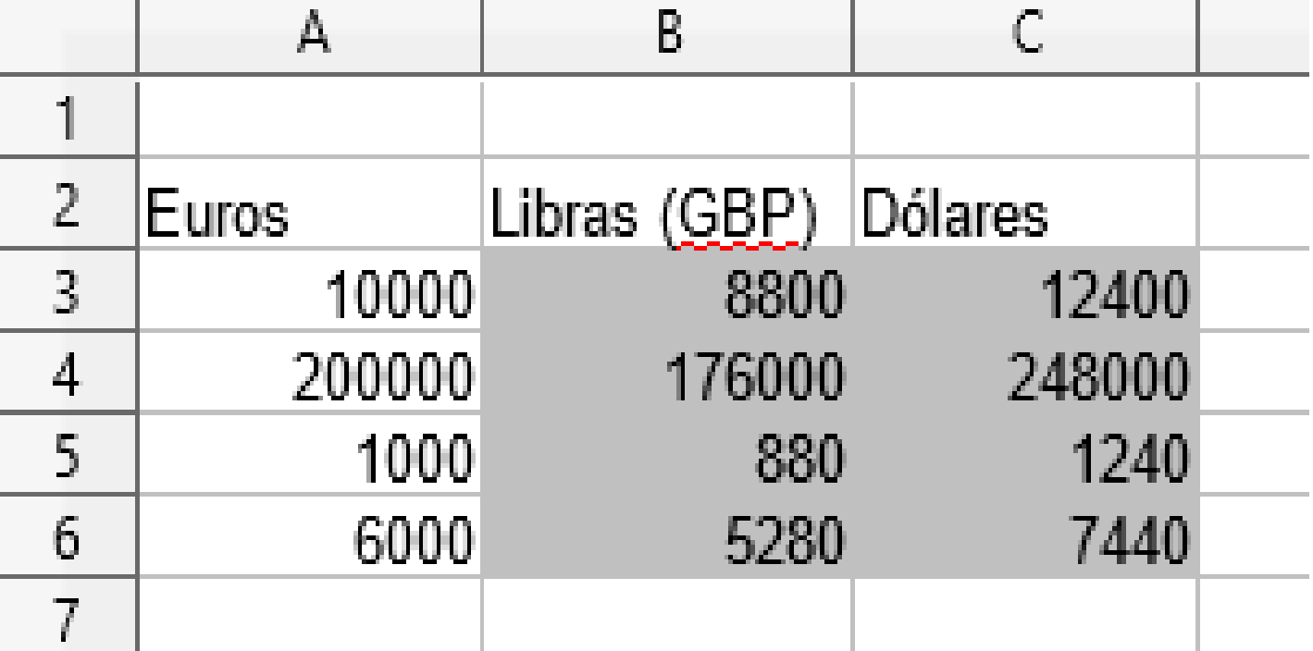
* 1 EUR = 0,88 GBP
* 1 EUR = 1,24 USD
Euros | Libras (GBP) | Dólares
10000 | 8800 | 12400
200000 | 176000
1000 | 880
6000 | 5280

3TablasX
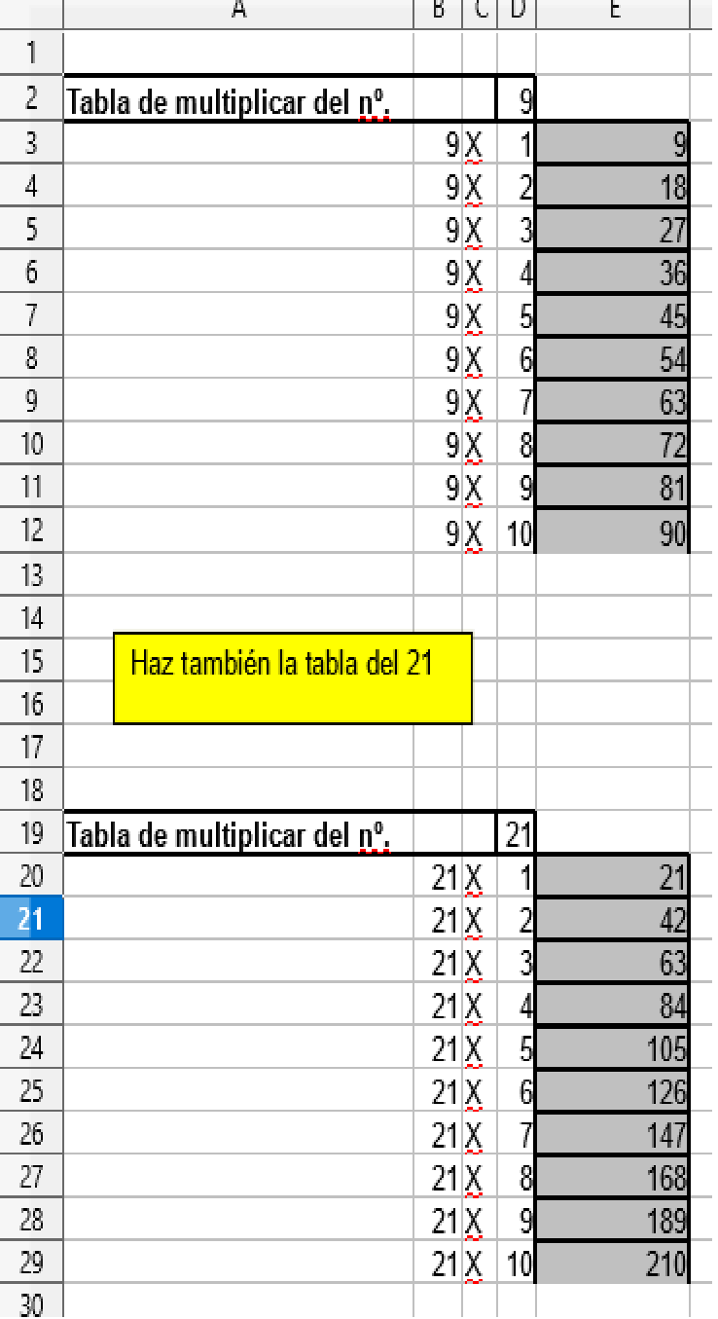
Haz también la tabla del 21
Utiliza direcciones absolutas (Ej $D$2) de tal forma que si cambias por ejemplo el número de la D2 te calcula la tabla de ese nuevo número
Tabla de multiplicar del nº. |  |  | 9
 | 9 | X | 1 | 9
 | 9 | X | 2 | 18
 | 9 | X | 3 | 27
 | 9 | X | 4 | 36
 | 9 | X | 5 | 45
 | 9 | X | 6 | 54
 | 9 | X | 7 | 63
 | 9 | X | 8 | 72
 | 9 | X | 9 | 81
 | 9 | X | 10 | 90

Tabla de multiplicar del nº. |  |  | 21
 | 21 | X | 1 | 21
 | 21 | X | 2 | 42
 | 21 | X | 3 | 63
 | 21 | X | 4 | 84
 | 21 | X | 5 | 105
 | 21 | X | 6 | 126
 | 21 | X | 7 | 147
 | 21 | X | 8 | 168
 | 21 | X | 9 | 189
 | 21 | X | 10 | 210

3Liga
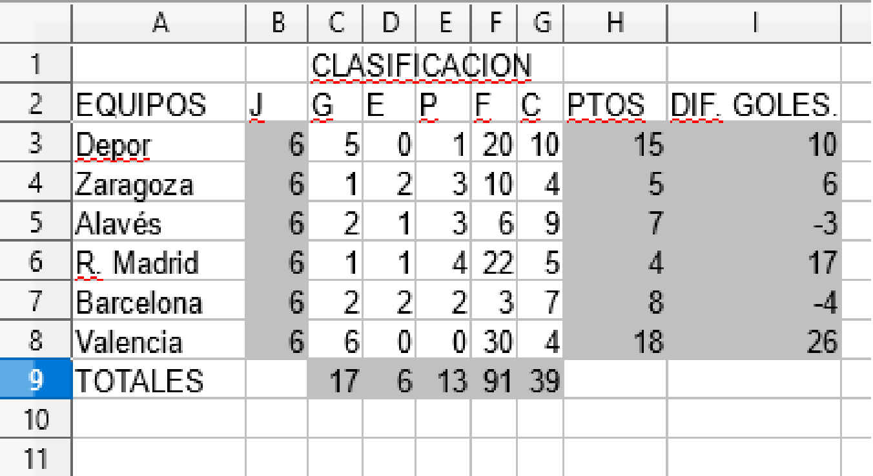
 |  | CLASIFICACION
EQUIPOS | J | G | E | P | F | C | PTOS | DIF. GOLES.
Depor | 6 | 5 | 0 | 1 | 20 | 10 | 15 | 10
Zaragoza | 6 | 1 | 2 | 3 | 10 | 4 | 5 | 6
Alavés | 6 | 2 | 1 | 3 | 6 | 9 | 7 | -3
R. Madrid | 6 | 1 | 1 | 4 | 22 | 5 | 4 | 17
Barcelona | 6 | 2 | 2 | 2 | 3 | 7 | 8 | -4
Valencia | 6 | 6 | 0 | 0 | 30 | 4 | 18 | 26
TOTALES |  | 17 | 6 | 13 | 91 | 39

3Consumo
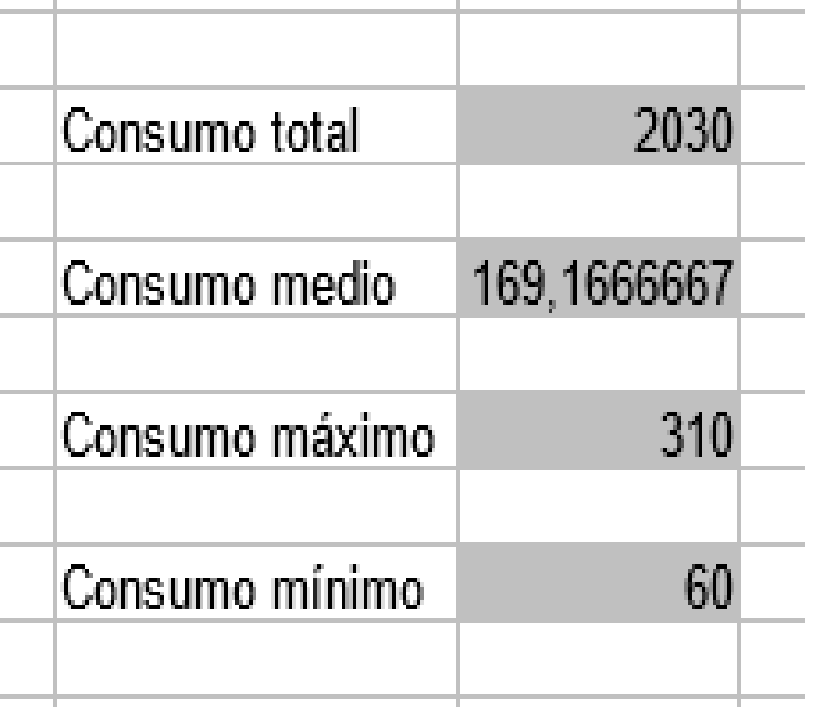
Consumo Eléctrico en Kw-h
enero | 210
febrero | 250
marzo | 160 | Consumo total | 2030
Busca las fórmulas correspondientes en fx
abril | 120
mayo | 100 | Consumo medio | 169.16666667
junio | 60
julio | 60 | Consumo máximo | 310
agosto | 200
septiembre | 140 | Consumo mínimo | 60
octubre | 120
noviembre | 300
diciembre | 310

4Factura
INFORMÁTICA << 10 >>
* Calcula los totales y da formato a los datos.
Colorea las celdas
FACTURA

Nº Factura | 12345
Fecha | 20 Febrero de 2018
Cliente | IES Bernat de Sarrià
CIF | 2345765

Nº ARTÍCULO | CANTIDAD | DESCRIPCIÓN | PRECIO UNIDAD | TOTAL
1212 | 4 | Juegos COMANDOS | 60.00 € | 240.00 €
12345 | 3 | Ratones | 10.00 € | 30.00 €
5557 | 5 | Escáner | 80.00 € | 400.00 €
8885 | 3 | Impresoras Color HP 500 | 150.00 € | 450.00 €
 |  | NETO
 |  | IVA | 21.00 % | 235.20 €
 |  | TOTAL FACTURA |  | 1,355.20 €

4Boletín
BOLETÍN DE CALIFICACIONES
1 | BAC | GRUPO | A

RESUMEN DE CLASE | LENGUA | MATEMÁTICAS | FÍSICA | GEOGRAFIA | INGLES | VALENCIÀ | E. FISICA | INFORMATICA | ROBÓTICA | CONOCIMIENTO DEL MEDIO
Promedio | 6.3333333333 | 6.6666666667 | 6.3333333333 | 6 | 6.5 | 7 | 6.6666666667 | 6.8333333333 | 6.5 | 4.1666666667
Nota más alta | 9 | 10 | 10 | 9 | 9 | 9 | 8 | 9 | 9 | 8
Nota más baja | 3 | 3 | 3 | 0 | 3 | 6 | 5 | 5 | 3 | 0

ALUMNOS | LENGUA | MATEMÁTICAS | FÍSICA | GEOGRAFIA | INGLES | VALENCIÀ | E. FISICA | INFORMATICA | ROBÓTICA | CONOCIMIENTO DEL MEDIO
Alvaro | 6 | 6 | 6 | 7 | 5 | 6 | 8 | 5 | 5 | 3
Javi | 7 | 7 | 8 | 9 | 7 | 6 | 8 | 7 | 8 | 8
Diego | 5 | 8 | 4 | 0 | 8 | 7 | 5 | 6 | 8 | 0
Luna | 8 | 3 | 7 | 6 | 9 | 9 | 5 | 9 | 9 | 5
Cristian | 9 | 6 | 3 | 8 | 3 | 8 | 8 | 8 | 6 | 5
Alberto Chicote | 3 | 10 | 10 | 6 | 7 | 6 | 6 | 6 | 3 | 4

* Calcula los totales y da formato a los datos.

5Elecciones
* Dibuja el gráfico de tarta correspondiente, Arrastra la fórmula de la celda C6 para que calcule los resultados de las celdas de bajo
 | Total escaños | 350

Partido | Votos (miles) | Escaños
PP | 9659 | 133.20133964
PSOE | 9319 | 128.51260835
CIUDADANOS | 2630 | 36.268715524
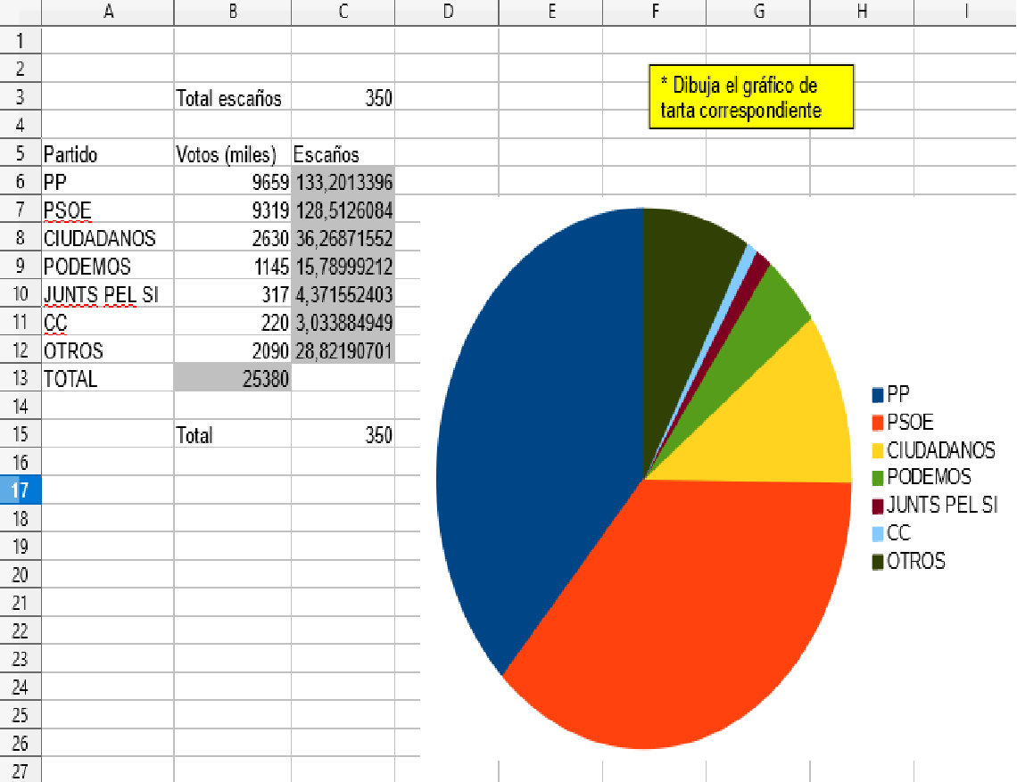
PODEMOS | 1145 | 15.78999212
JUNTS PEL SI | 317 | 4.3715524035
CC | 220 | 3.0338849488
OTROS | 2090 | 28.821907013
TOTAL | 25380

5Mercader
 |  | FICHA DE PRODUCTO

Producto | Alfombras de pelo de caballo
Precio de compra | 120
Margen | 20 % |  | Exist. iniciales | 15
Precio de venta | € 144.00
 |  | Unidades compradas | Unidades vend. | Exist. finales | Compras pts | Ventas pts | Resultado
Trimestre 1 |  | 5 | 5 | 15 | € 600.00 | € 720.00 | € 120.00
Trimestre 2 |  | 3 | 6 | 12 | € 360.00 | € 864.00 | € 504.00
comparacion de compras y ventas
Trimestre 3 |  | 1 | 6 | 7 | € 120.00 | € 864.00 | € 744.00
Trimestre 4 |  | 4 | 5 | 6 | € 480.00 | € 720.00 | € 240.00

Total |  | 13 | 22 | 6 | € 1,560.00 | € 3,168.00 | € 1,608.00

Haz un gráfico de sectores donde se compare el total de Compras y el total de Ventas.
Da formato a los datos.

5Comisiones
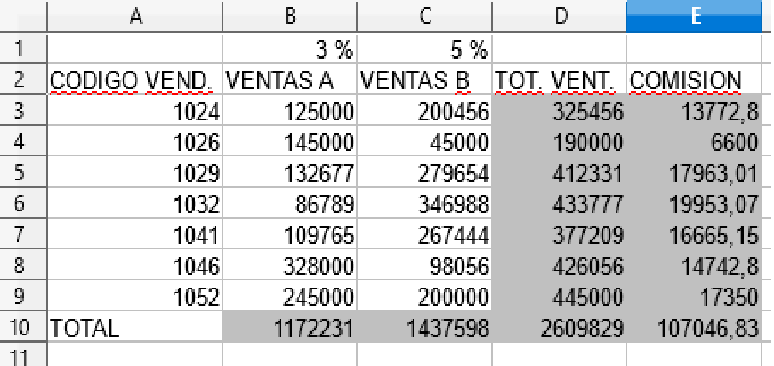
TOT. VENT A y B
* Haz un gráfico de sectores que refleje el total de ventas de productos A y B.
* Haz un gráfico de barras que refleje las comisiones de cada vendedor.
 | 3 % | 5 %
CODIGO VEND. | VENTAS A | VENTAS B | TOT. VENT. | COMISION
1024 | 125000 | 200456 | 325456 | 13772.8
1026 | 145000 | 45000 | 190000 | 6600
1029 | 132677 | 279654 | 412331 | 17963.01
1032 | 86789 | 346988 | 433777 | 19953.07
1041 | 109765 | 267444 | 377209 | 16665.15
1046 | 328000 | 98056 | 426056 | 14742.8
1052 | 245000 | 200000 | 445000 | 17350
TOTAL | 1172231 | 1437598 | 2609829 | 107046.83

5Domestica
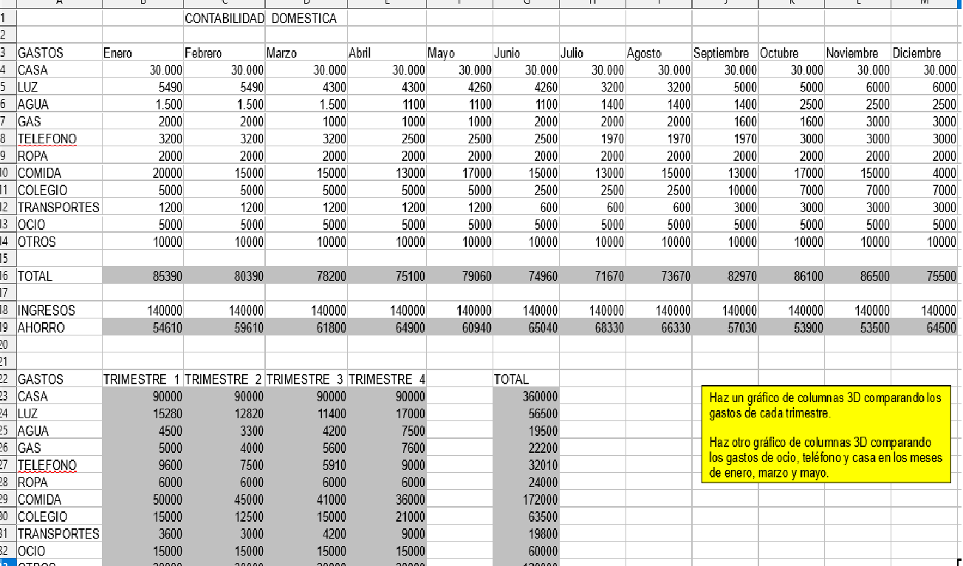
 |  | CONTABILIDAD DOMESTICA

GASTOS | Enero | Febrero | Marzo | Abril | Mayo | Junio | Julio | Agosto | Septiembre | Octubre | Noviembre | Diciembre
CASA | 30,000 | 30,000 | 30,000 | 30,000 | 30,000 | 30,000 | 30,000 | 30,000 | 30,000 | 30,000 | 30,000 | 30,000
LUZ | 5490 | 5490 | 4300 | 4300 | 4260 | 4260 | 3200 | 3200 | 5000 | 5000 | 6000 | 6000
AGUA | 1,500 | 1,500 | 1,500 | 1100 | 1100 | 1100 | 1400 | 1400 | 1400 | 2500 | 2500 | 2500
GAS | 2000 | 2000 | 1000 | 1000 | 1000 | 2000 | 2000 | 2000 | 1600 | 1600 | 3000 | 3000
TELEFONO | 3200 | 3200 | 3200 | 2500 | 2500 | 2500 | 1970 | 1970 | 1970 | 3000 | 3000 | 3000
ROPA | 2000 | 2000 | 2000 | 2000 | 2000 | 2000 | 2000 | 2000 | 2000 | 2000 | 2000 | 2000
COMIDA | 20000 | 15000 | 15000 | 13000 | 17000 | 15000 | 13000 | 15000 | 13000 | 17000 | 15000 | 4000
COLEGIO | 5000 | 5000 | 5000 | 5000 | 5000 | 2500 | 2500 | 2500 | 10000 | 7000 | 7000 | 7000
TRANSPORTES | 1200 | 1200 | 1200 | 1200 | 1200 | 600 | 600 | 600 | 3000 | 3000 | 3000 | 3000
OCIO | 5000 | 5000 | 5000 | 5000 | 5000 | 5000 | 5000 | 5000 | 5000 | 5000 | 5000 | 5000
OTROS | 10000 | 10000 | 10000 | 10000 | 10000 | 10000 | 10000 | 10000 | 10000 | 10000 | 10000 | 10000

TOTAL | 85,390 | 80,390 | 78,200 | 75,100 | 79,060 | 74,960 | 71,670 | 73,670 | 82,970 | 86,100 | 86,500 | 75,500

Haz un gráfico de columnas 3D comparando los gastos de cada trimestre.
Haz otro gráfico de columnas 3D comparando los gastos de ocio, teléfono y casa en los meses de enero, marzo y mayo.
INGRESOS | 140000 | 140000 | 140000 | 140000 | 140000 | 140000 | 140000 | 140000 | 140000 | 140000 | 140000 | 140000
AHORRO | 54,610 | 59,610 | 61,800 | 64,900 | 60,940 | 65,040 | 68,330 | 66,330 | 57,030 | 53,900 | 53,500 | 64,500

GASTOS | TRIMESTRE 1 | TRIMESTRE 2 | TRIMESTRE 3 | TRIMESTRE 4 |  | TOTAL
CASA | 90,000 | 90,000 | 90,000 | 90,000 |  | 360,000
LUZ | 15,280 | 12,820 | 11,400 | 17,000 |  | 56,500
AGUA | 4,500 | 3,300 | 4,200 | 7,500 |  | 19,500
GAS | 5,000 | 4,000 | 5,600 | 7,600 |  | 22,200
TELEFONO | 9,600 | 7,500 | 5,910 | 9,000 |  | 32,010
ROPA | 6,000 | 6,000 | 6,000 | 6,000 |  | 24,000
COMIDA | 50,000 | 45,000 | 41,000 | 36,000 |  | 172,000
COLEGIO | 15,000 | 12,500 | 15,000 | 21,000 |  | 63,500
TRANSPORTES | 3,600 | 3,000 | 4,200 | 9,000 |  | 19,800
OCIO | 15,000 | 15,000 | 15,000 | 15,000 |  | 60,000
OTROS | 30,000 | 30,000 | 30,000 | 30,000 |  | 120,000

TOTAL | 243,980 | 229,120 | 228,310 | 248,100 |  | 949,510
Gastos
comparacion de precios
 | CASA | TELEFONO | OCIO
Enero | 30,000 | 3200 | 5000
Marzo | 30,000 | 3200 | 5000
Mayo | 30,000 | 2500 | 5000

